信用交易
融资融券市场交易数据统计(2026-03-09)

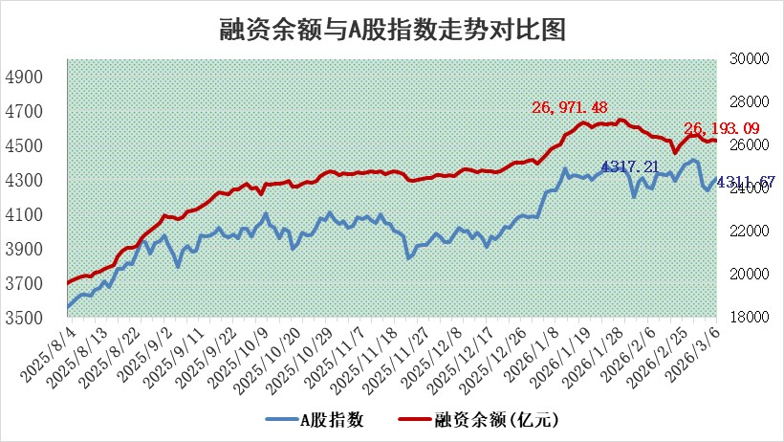
标的证券 | 融资融券余额（亿元） | 融资余额（亿元） | 融券余额（亿元） | 融资买入额（亿元） | 融资融券规模变化（亿元） | 融资余额增幅(‰) | 融券余额增幅(%)
统计数据 | 26,456.39 | 26,190.49 | 181.20 | 2,381.34 | 0.78 | -0.10 | 1.27

 |  |  |  |  |  |  |  | 305,932,142.23
 |  |  |  |  |  |  |  | 288615228.52
 |  |  |  |  |  |  |  | 288615228.52
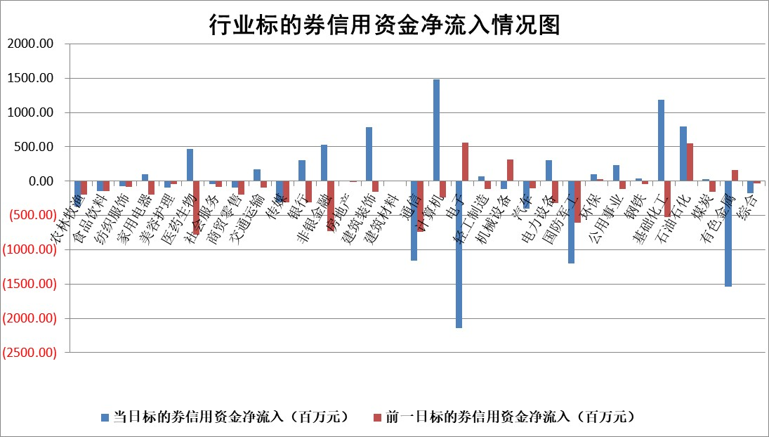

标的基金代码 | 标的基金简称 | 融资余额/市值(%) | 融资余额增幅(%) | 融资买入额/成交金额(%) | （融资余额净增额-融券余额净增额）/市值(‱) | 融券余额降幅(%) | ABS[（融资余额净增额-融券余额净增额）/市值净增额-1](%)
159902 | 华夏中小板ETF | 0.00 | 0.00 | 0.00 | 0.00 | 0.00 | 100.00
159915 | 易方达创业板ETF | 1.66 | 5.99 | 2779.11 | 9.80 | 6.86 | 108.91
159919 | 嘉实沪深300ETF | 0.97 | 1.07 | 1.78 | 1.17 | 8.85 | 101.00
159920 | 华夏恒生ETF | 28.60 | 0.42 | 9.10 | 12.02 | -41.44 | 107.56
159922 | 嘉实中证500ETF | 0.86 | -4.27 | 12.83 | -12.04 | -32.12 | 89.20
159925 | 南方沪深300ETF | 0.22 | 5.68 | 0.43 | 1.89 | 12.39 | 101.80
159928 | 消费ETF | 2.07 | -0.83 | 1.97 | -1.72 | 0.27 | 98.07
159934 | 易方达黄金ETF | 8.77 | -0.40 | 11.12 | -3.52 | 0.00 | 111.51
159939 | 全指信息技术ETF | 0.56 | -6.36 | 96.78 | -2.54 | 98.69 | 97.42
159940 | 全指金融地产ETF | 0.18 | -5.14 | 0.01 | -0.98 | 0.00 | 99.21
159995 | 半导体芯片ETF | 1.43 | 2.38 | 83.39 | 3.64 | 8.21 | 103.17
159997 | 天弘中证电子ETF | 1.23 | 1.71 | 5.87 | 2.06 | 0.00 | 100.60
159998 | 天弘中证计算机主题ETF | 0.67 | -6.98 | 0.07 | -5.00 | 0.00 | 102.51
510050 | 华夏上证50ETF | 2.52 | 0.18 | 45.23 | 0.59 | 1.00 | 100.33
510180 | 华安上证180ETF | 0.33 | 0.49 | 0.88 | 0.25 | 9.24 | 100.18
510880 | 华泰柏瑞红利ETF | 0.49 | -6.47 | 4.61 | -3.80 | -46.02 | 94.39
510900 | 易方达恒生H股ETF | 43.49 | 0.20 | 1.28 | 8.52 | 0.00 | 106.87
511010 | 5年期国债ETF | 2.30 | 0.29 | 0.01 | 0.67 | 0.00 | 104.15
511380 | 可转债及可交换债券ETF | 2.15 | 7.93 | 240.50 | 14.27 | -4.24 | 113.40
512000 | 全指证券ETF | 6.09 | 1.48 | 54.36 | 8.97 | 1.67 | 106.20
512010 | 沪深300医药卫生ETF | 3.82 | 2.37 | 38.42 | 8.53 | -5.22 | 107.86
512070 | 沪深300非银ETF | 1.93 | 0.21 | 1104.93 | 1.00 | 18.22 | 100.38
512400 | 南方中证申万有色金属ETF | 1.83 | -4.34 | 5.16 | -8.60 | -9.61 | 96.00
512580 | 广发中证环保产业ETF | 0.24 | -2.84 | 0.17 | -0.70 | 0.00 | 100.24
512660 | 国泰中证军工ETF | 2.48 | 2.62 | 8.94 | 6.89 | 1.98 | 109.63
512800 | 华宝中证银行ETF | 4.41 | 0.12 | 3.73 | 0.49 | -0.17 | 100.41
512980 | 广发中证传媒ETF | 2.52 | -1.17 | 449.39 | -3.04 | -0.74 | 98.51
515030 | 华夏中证新能源汽车ETF | 0.87 | -0.93 | 1.01 | -0.53 | 1.94 | 100.37
515050 | 华夏中证5G通信主题ETF | 0.85 | 4.84 | 3.97 | 6.54 | 8.12 | 103.51
515070 | 华夏中证人工智能ETF | 1.16 | 1.27 | 4.13 | 1.45 | 0.00 | 103.87
标的股票比较指标 |  | 融资余额/流通A股市值(%) | 融资余额增幅(%) | 融资买入额/成交金额(%) | （融资余额净增额-融券余额净增额）/流通A股市值(‱) | 融券余额降幅(%) | ABS[（融资余额净增额-融券余额净增额）/流通A股市值净增额-1](%)
前十名标的个股 |  | 福建水泥 | 联瑞新材 | 宁波建工 | 首航新能 | 秦安股份 | 新强联
 |  | 天马科技 | 绿联科技 | 荣昌生物 | 联特科技 | 光庭信息 | 亚玛顿
 |  | 美硕科技 | 三星医疗 | 民生银行 | 荣昌生物 | 华宏科技 | 优优绿能
 |  | 英唐智控 | 首航新能 | 齐鲁银行 | 凌玮科技 | 中粮科工 | 西典新能
 |  | 信凯科技 | 中国能建 | 安凯客车 | 网宿科技 | 朗威股份 | 星宸科技
 |  | 齐峰新材 | 华鲁恒升 | 元力股份 | 鑫宏业 | 濮阳惠成 | 臻镭科技
 |  | 木林森 | 中一科技 | 悦达投资 | 宁波建工 | 银河电子 | 湖南黄金
 |  | 鸿日达 | 荣昌生物 | 赛微微电 | 联瑞新材 | 同有科技 | 中望软件
 |  | 润本股份 | 宝丰能源 | 帝奥微 | 快可电子 | 山东矿机 | 超图软件
 |  | 广康生化 | 吉祥航空 | 星帅尔 | 优刻得 | 广大特材 | 天银机电
后十名标的个股 |  | 达华智能 | 协鑫集成 | 东吴证券 | 川润股份 | 国中水务 | 恒邦股份
 |  | 京山轻机 | 大连电瓷 | 通威股份 | 欧莱新材 | 韶能股份 | 飞沃科技
 |  | 得润电子 | 卓越新能 | 洁美科技 | 大连电瓷 | 三维化学 | 双一科技
 |  | 金通灵 | 盛科通信 | 德邦股份 | 泰嘉股份 | 科森科技 | 海看股份
 |  | 人福医药 | 亚钾国际 | 达华智能 | 建研设计 | 峨眉山A | 钜泉科技
 |  | 远大智能 | 杰普特 | 京山轻机 | 四方达 | 乐凯胶片 | 中文在线
 |  | 太原重工 | 泰嘉股份 | 得润电子 | 硕贝德 | 南王科技 | 万丰股份
 |  | 山东高速 | 万泽股份 | 金通灵 | 协鑫集成 | 东华科技 | 嘉和美康
 |  | 农业银行 | 九丰能源 | 人福医药 | 神农种业 | 齐心集团 | 宏源药业
 |  | 德邦股份 | 川润股份 | 远大智能 | 海优新材 | 伟思医疗 | 荣昌生物
说明：1.以上普通交易数据和信用交易数据皆以交易日收盘后数据为基准；2.上述标的证券总数据只计算标的证券市场总数据，不包括从标的证券中调出去标的证券数据，所以与交易所公布的总值略有不同； 3.上述行业采用申万一级行业分类；4.以上标的基金和标的个股中比较的6个指标值中：前5个（从左至右）为正向指标，值越大排名越靠前；第6个为逆向指标，值越小，排名越靠前；5.第6个指标中ABS[]表示求绝对值，其主要用于考量信用资金相对净流入对股价相对净变化的贡献程度；6.数据来源：wind，交易所。

 |  |  |  | 证券代码 | 新增融资余额 | 融资买入额 | 融资买入增幅前10
 |  | 1 | 西部建设 | 002302 | 80643953 | 177472374 | 41%
 |  | 2 | 天键股份 | 301383 | 27855096 | 56831811 | 39%
 |  | 3 | 井松智能 | 688251 | 7040854 | 13763946 | 27%
 |  | 4 | 国电电力 | 600795 | 116116226 | 151740647 | 23%
 |  | 5 | 华立科技 | 301011 | 9342856 | 31199107 | 23%
 |  | 6 | 捷邦科技 | 301326 | 9066090 | 22350547 | 22%
 |  | 7 | 海利尔 | 603639 | 19864834 | 35520613 | 20%
 |  | 8 | 华研精机 | 301138 | 7597460 | 13339451 | 16%
 |  | 9 | 鹏辉能源 | 300438 | 83773067 | 304558811 | 16%
 |  | 10 | 建科股份 | 301115 | 7106455 | 29879412 | 15%

